フラコラ
☆スキンケア特集☆ |  |  |  | ～商品のご案内～

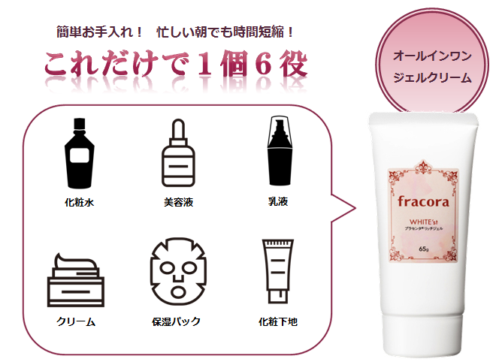
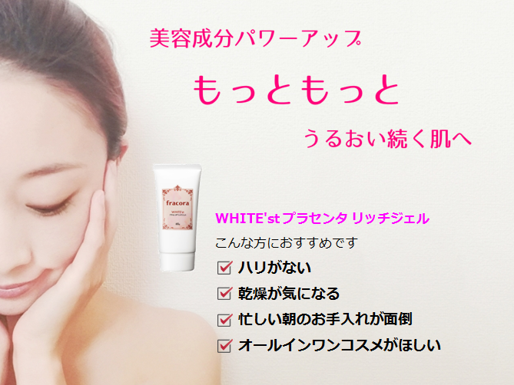
フラコラ
WHITE’st プラセンタリッチジェル

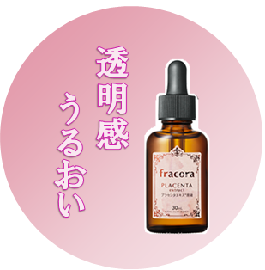
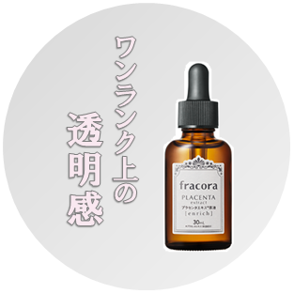
フラコラ |  |  |  | フラコラ
WHITE’st プラセンタエキス原液 |  |  |  | WHITE'st プラセンタエキス原液 エンリッチ

プラセンタ100％美容液で
若々しいピュアな透明美肌へ
さらなる高みを目指す方へ
プラセンタ濃度No.1美容液

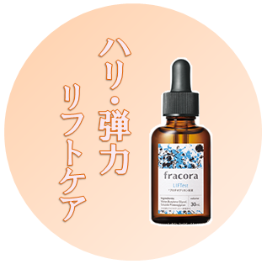
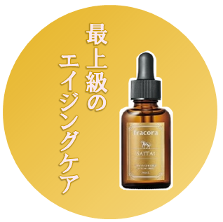
フラコラ |  |  |  | フラコラ
LIFT'est プロテオグリカン原液 |  |  |  | サイタイエキス原液

”ハリ”専用美容液
溢れるうるおいでふっくらハリ肌へ
超希少成分サイタイエキス100％
最上級のエイジングケアを

ご注文書
品名 | 容量 | 定価 | ご注文数 | 品名 | 容量 | 定価 | ご注文数
WHITE’st プラセンタリッチジェル | 65g | 2,707 |  | WHITE'st プラセンタエキス原液 エンリッチ | 30mL | 4,167
WHITE’st プラセンタエキス原液 | 30mL | 3,333 |  | サイタイエキス原液 | 30mL | 4,167
LIFT'est プロテオグリカン原液 | 30mL | 3,333
 |  |  |  | ご注文者様氏名

